关系图
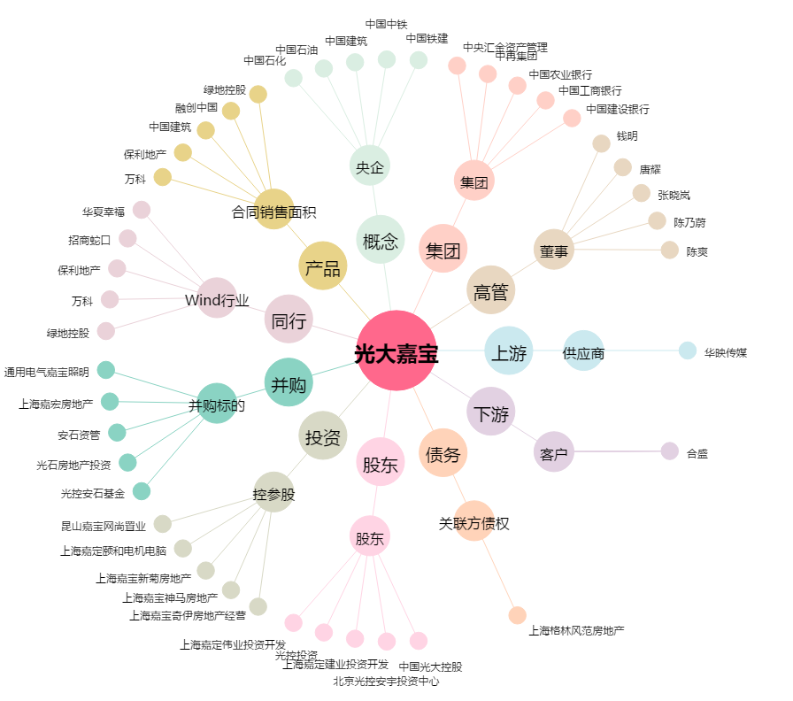
光大嘉宝[600622.SH] - 关系概览图

